Usuarios Swiftkanban
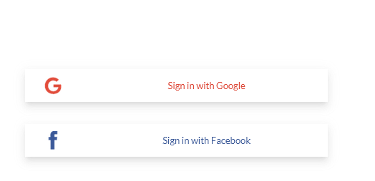
Modo identificación Google
Nombre | Tipo usuario | Equipo | Modo identificación | Usuario | Clave | Cuenta de correo | Clave2
Instructor 01 | Instructor | Equipo 01 | Google | estrakanban01@gmail.com | Estratecno2020 | estrakanban01@gmail.com | Estratecno2020
Analista 01 | Alumno | Equipo 01 | Herramienta | Kanal01 | AlumnoKSD | KanbanAl01@gmail.com | Estratecno2020
Analista 02 | Alumno | Equipo 01 | Herramienta | Kanal02 | AlumnoKSD | KanbanAl02@gmail.com | Estratecno2020
Desarrollador 01 | Alumno | Equipo 01 | Herramienta | Kanal03 | AlumnoKSD | KanbanAl03@gmail.com | Estratecno2020
Desarrollador 02 | Alumno | Equipo 01 | Herramienta | Kanal04 | AlumnoKSD | KanbanAl04@gmail.com | Estratecno2020
Desarrollador 03 | Alumno | Equipo 01 | Herramienta | Kanal05 | AlumnoKSD | KanbanAl05@gmail.com | Estratecno2020
Probador 01 | Alumno | Equipo 01 | Herramienta | Kanal06 | AlumnoKSD | KanbanAl06@gmail.com | Estratecno2020
Probador 02 | Alumno | Equipo 01 | Herramienta | Kanal07 | AlumnoKSD | KanbanAl07@gmail.com | Estratecno2020
Probador 03 | Alumno | Equipo 01 | Herramienta | Kanal08 | AlumnoKSD | KanbanAl08@outlook.com | Estratecno2020
Instructor 02 | Instructor | Equipo 02 | Google | estrakanban02@gmail.com | Estratecno2020 | estrakanban02@gmail.com | Estratecno2020
Analista 01 | Alumno | Equipo 02 | Herramienta | Kanal11 | AlumnoKSD | KanbanAl11@outlook.com | Estratecno2020
Analista 02 | Alumno | Equipo 02 | Herramienta | Kanal12 | AlumnoKSD | KanbanAl12@outlook.com | Estratecno2020
Desarrollador 01 | Alumno | Equipo 02 | Herramienta | Kanal13 | AlumnoKSD | KanbanAl13@outlook.com | Estratecno2020
Desarrollador 02 | Alumno | Equipo 02 | Herramienta | Kanal14 | AlumnoKSD | KanbanAl14@outlook.com | Estratecno2020 | Modo identificación Herramienta
Desarrollador 03 | Alumno | Equipo 02 | Herramienta | Kanal15 | AlumnoKSD | KanbanAl15@outlook.com | Estratecno2020
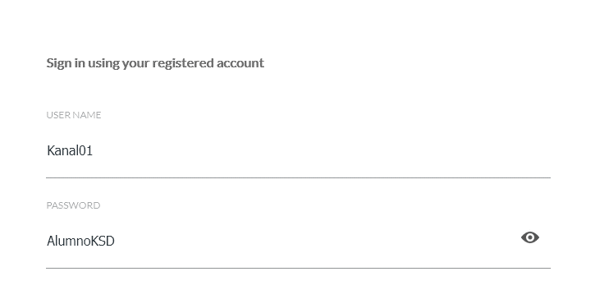
Modo identificación Herramienta
Probador 01 | Alumno | Equipo 02 | Herramienta | Kanal16 | AlumnoKSD | KanbanAl16@outlook.com | Estratecno2020
Probador 02 | Alumno | Equipo 02 | Herramienta | Kanal17 | AlumnoKSD | KanbanAl17@outlook.com | Estratecno2020
Probador 03 | Alumno | Equipo 02 | Herramienta | Kanal18 | AlumnoKSD | KanbanAl18@outlook.com | Estratecno2020

Usuarios Pruebas
Modo identificación Google
 | Caducidad Usuario | Nombre | Tipo usuario | Equipo | Modo identificación | Usuario | Clave | Cuenta de correo | Clave2
X | 2021-02-28 | Instructor 01 | Instructor | Equipo 01 | Herramienta | estkan01 | Estratecno2020 | estrakanban01@outlook.com | Estratecno2020
X | 2021-02-28 | Analista 01 | Alumno | Equipo 01 | Herramienta | PKanal01 | AlumnoKSD | KanbanAl01@gmail.com | Estratecno2020
X | 2021-02-28 | Analista 02 | Alumno | Equipo 01 | Herramienta | PKanal02 | AlumnoKSD | KanbanAl02@gmail.com | Estratecno2020
X | 2021-02-28 | Desarrollador 01 | Alumno | Equipo 01 | Herramienta | PKanal03 | AlumnoKSD | KanbanAl03@gmail.com | Estratecno2020
X | 2021-02-28 | Desarrollador 02 | Alumno | Equipo 01 | Herramienta | PKanal04 | AlumnoKSD | KanbanAl04@gmail.com | Estratecno2020
X | 2021-02-28 | Desarrollador 03 | Alumno | Equipo 01 | Herramienta | PKanal05 | AlumnoKSD | KanbanAl05@gmail.com | Estratecno2020
X | 2021-02-28 | Probador 01 | Alumno | Equipo 01 | Herramienta | PKanal06 | AlumnoKSD | KanbanAl06@gmail.com | Estratecno2020
X | 2021-02-28 | Probador 02 | Alumno | Equipo 01 | Herramienta | PKanal07 | AlumnoKSD | KanbanAl07@gmail.com | Estratecno2020
X | 2021-02-28 | Probador 03 | Alumno | Equipo 01 | Herramienta | PKanal08 | AlumnoKSD | KanbanAl08@outlook.com | Estratecno2020
X | 2021-03-01 | Instructor 02 | Instructor | Equipo 02 | Herramienta | estkan02 | Estratecno2020 | estrakanban02@outlook.com | Estratecno2020
X | 2021-03-01 | Analista 01 | Alumno | Equipo 02 | Herramienta | PKanal11 | AlumnoKSD | KanbanAl11@outlook.com | Estratecno2020
X | 2021-03-01 | Analista 02 | Alumno | Equipo 02 | Herramienta | PKanal12 | AlumnoKSD | KanbanAl12@outlook.com | Estratecno2020
X | 2021-03-01 | Desarrollador 01 | Alumno | Equipo 02 | Herramienta | PKanal13 | AlumnoKSD | KanbanAl13@outlook.com | Estratecno2020
X | 2021-03-01 | Desarrollador 02 | Alumno | Equipo 02 | Herramienta | PKanal14 | AlumnoKSD | KanbanAl14@outlook.com | Estratecno2020 | Modo identificación Herramienta
X | 2021-03-01 | Desarrollador 03 | Alumno | Equipo 02 | Herramienta | PKanal15 | AlumnoKSD | KanbanAl15@outlook.com | Estratecno2020
Modo identificación Herramienta
X | 2021-03-01 | Probador 01 | Alumno | Equipo 02 | Herramienta | PKanal16 | AlumnoKSD | KanbanAl16@outlook.com | Estratecno2020
X | 2021-03-01 | Probador 02 | Alumno | Equipo 02 | Herramienta | PKanal17 | AlumnoKSD | KanbanAl17@outlook.com | Estratecno2020
X | 2021-03-01 | Probador 03 | Alumno | Equipo 02 | Herramienta | PKanal18 | AlumnoKSD | KanbanAl18@outlook.com | Estratecno2020
X | 2021-03-01 | Instructor 03 | Instructor | Equipo 03 | Herramienta | estkan03 | Estratecno2020 | estrakanban03@outlook.com | Estratecno2020
X | 2021-03-01 | Analista 01 | Alumno | Equipo 03 | Herramienta | PKanal21 | AlumnoKSD | KanbanAl11@outlook.com | Estratecno2020
X | 2021-03-01 | Analista 02 | Alumno | Equipo 03 | Herramienta | PKanal22 | AlumnoKSD | KanbanAl12@outlook.com | Estratecno2020
X | 2021-03-01 | Desarrollador 01 | Alumno | Equipo 03 | Herramienta | PKanal23 | AlumnoKSD | KanbanAl13@outlook.com | Estratecno2020
X | 2021-03-01 | Desarrollador 02 | Alumno | Equipo 03 | Herramienta | PKanal24 | AlumnoKSD | KanbanAl14@outlook.com | Estratecno2020
X | 2021-03-01 | Desarrollador 03 | Alumno | Equipo 03 | Herramienta | PKanal25 | AlumnoKSD | KanbanAl15@outlook.com | Estratecno2020
 | 2021-03-01 | Probador 01 | Alumno | Equipo 03 | Herramienta | PKanal26 | AlumnoKSD | KanbanAl16@outlook.com | Estratecno2020
X | 2021-03-01 | Probador 02 | Alumno | Equipo 03 | Herramienta | PKanal27 | AlumnoKSD | KanbanAl17@outlook.com | Estratecno2020
X | 2021-03-01 | Probador 03 | Alumno | Equipo 03 | Herramienta | PKanal28 | AlumnoKSD | KanbanAl18@outlook.com | Estratecno2020

